FICHE DE RENSEIGNEMENTS
 |  |  |  |  |  |  |  | FICHE DE RENSEIGNEMENTS (version 2024.01) |  |  |  |  |  |  |  |  |  |  |  |  |  |  |  |  |  |  |  |  |  | code étab paie |  |  |  |  |  |  |  |  |  | CADRE RESERVE AU SERVICE PAIE
 |  |  |  |  |  |  |  |  |  |  |  |  |  |  |  |  |  |  |  |  |  |  |  |  |  |  |  |  |  | matricule

IDENTITE

 | TITRE |  |  |  |  |  |  |  |  |  |  |  |  |  |  |  |  |  |  |  |  |  |  |  |  |  |  |  |  |  |  |  |  |  |  |  |  |  | PRIVILEGIER VOTRE SAISIE EN MAJUSCULE HORMIS POUR L'ADRESSE MAIL

 | NOM |  |  |  |  |  |  |  |  |  |  |  |  |  |  |  |  |  |  | PRENOM |  |  |  |  |  |  |  |  |  |  |  |  |  |  | Doit être en conformité avec l'état civil

 | NOM DE NAISSANCE (obligatoire) |  |  |  |  |  |  |  |  |  |  |  |  |  |  |  |  |  |  | NOM D'USAGE (optionnel) |  |  |  |  |  |  |  |  |  |  |  |  |  |  |  |  |  |  | LES CASES BLEUTEES POSSEDENT UN MENU DEROULANT

 | PARTIE JAUNE A NE REMPLIR QU EN CAS DE CREATION SANS DEMARCHE ONBOARDING

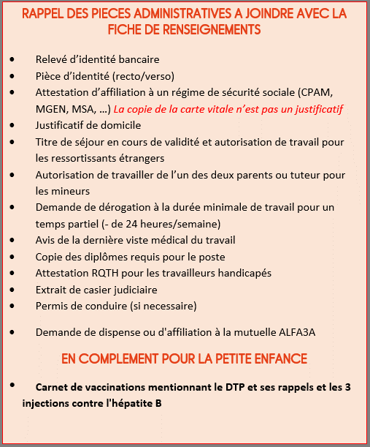
 | DATE DE NAISSANCE |  |  |  |  |  |  |  |  |  |  |  |  | VILLE DE NAISSANCE |  |  |  |  |  |  |  |  |  |  |  |  |  |  |  |  |  |  | N=° DEPT

 | PAYS DE NAISSANCE

 | NATIONALITE |  |  |  |  |  |  |  |  |  |  |  |  |  |  | N=° TITRE DE SEJOUR OU DE TRAVAIL |  |  |  |  |  |  |  |  |  |  |  |  |  |  | DATE EXPIRATION

 | NUMERO SECURITE SOCIALE (NIR) |  |  |  |  |  |  |  |  | X |  | XX |  | XX |  | XX |  |  | XXX |  |  | XXX |  |  | XX |  | Saisir uniquement le NIR de la personne concernée

 | TRAVAILLEUR HANDICAPE |  |  |  |  |  |  |  |  |  |  |  | SI OUI, FOURNIR UNE COPIE DE LA RQTH EN COURS DE VALIDITE |  |  |  |  |  |  |  |  |  |  |  |  |  |  | REGIME DE SECURITE SOCIALE

ADRESSE ET CONTACT

 | ADRESSE

 | CODE POSTAL |  |  |  |  |  |  |  |  | VILLE

 | TELEPHONE |  |  |  |  |  |  |  |  |  |  | ADRESSE MAIL

SITUATION FAMILIALE

 | SITUATION FAMILIALE

 | CONJOINT |  |  |  | NOM |  |  |  |  |  |  |  |  |  |  |  |  | PRENOM |  |  |  |  |  |  |  |  |  |  | Né(e) le

 | ENFANT(S) |  |  |  | NOM |  | 1 |  |  |  |  |  |  |  |  |  |  | PRENOM |  |  |  |  |  |  |  |  |  |  | Né(e) le |  |  |  |  |  |  |  |  | Sexe
 |  |  |  |  |  |  | 2
 |  |  |  |  |  |  | 3
 |  |  |  |  |  |  | 4

PERSONNE A PREVENIR EN CAS D'URGENCE

 |  | NOM |  |  |  |  |  |  |  |  |  | PRENOM |  |  |  |  |  |  |  |  | LIEN DE PARENTE |  |  |  |  |  |  |  |  |  |  | TEL

DIPLÔMES ET QUALIFICATIONS

 | NIVEAU D'ETUDE

 | DIPLÔME LE PLUS ELEVE |  |  |  |  |  |  |  |  |  |  |  |  |  |  |  |  |  |  |  | AUTRE DIPLÔME ACQUIS

EMPLOI, CONTRAT ET REMUNERATION

 | SERVICE |  |  |  |  |  |  |  |  |  |  | POSTE

 |  |  |  |  |  |  |  |  |  |  |  | NIVEAU |  |  |  |  |  |  |  |  |  |  | STATUT

SITE DE RATTACHEMENT |  |  |  |  |  |  |  |  |  |  |  |  |  |  |  |  |  |  |  |  |  | RESPONSABLE DU SALARIE(E)

 | TYPE DE CONTRAT

 | CDI |  |  | CDD |  |  | CEE |  |  |  | CPRO |  |  | CAP |  |  | PEC |  |  |  | CDII |  |  | CDD INSERTION |  |  |  | AAVA |  |  | STAGE REM |  |  |  |  | STAGE N REM

 |  |  |  |  |  |  |  |  |  |  |  |  |  |  |  |  |  |  |  |  |  |  |  |  |  |  |  |  |  |  |  |  |  |  |  |  |  |  | Tapez un X dans une case blanche pour selectionner

 | DATE DE DEBUT DU CONTRAT |  |  |  |  |  |  |  |  |  |  |  |  |  |  |  |  |  |  |  | DATE DE FIN DU CONTRAT |  |  |  |  |  |  |  |  |  |  |  |  |  |  |  |  |  | Pour les contrats d'usage, sélectionnez CDD et usage ou usage annualisé dans motif du CDD

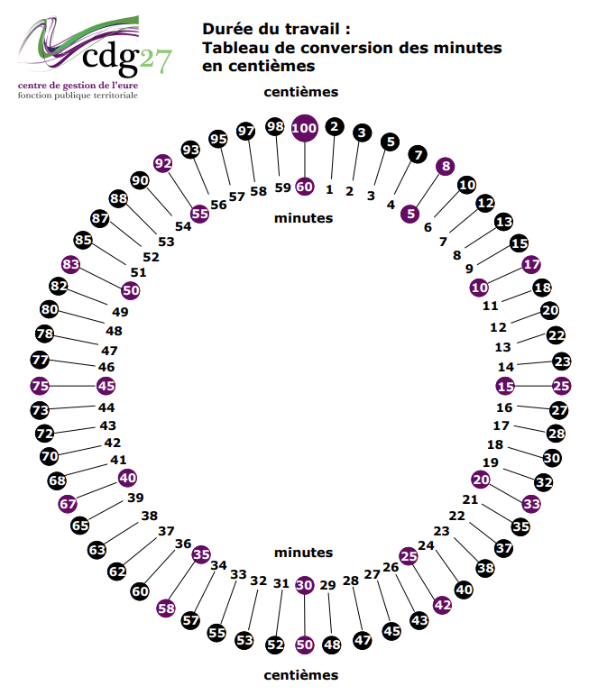
 | MOTIF DU CDD

 | EN CAS DE REMPLACEMENT |  |  |  |  |  |  |  |  | NOM DE LA PERSONNE REMPLACEE

 |  |  |  |  |  |  |  |  |  | POSTE DE LA PERSONNE REMPLACEE

 |  |  |  |  |  |  |  |  |  | MOTIF DE L'ABSENCE

 | TEMPS PLEIN |  |  |  |  | TEMPS PARTIEL |  |  |  |  |  |  |  |  |  | ANNUALISE

Tapez un X dans une case blanche pour selectionner
- Les heures doivent être saisies en centième.
- Pour un temps partiel non annualisé (case verte), saisir le nombre d'heures hebdomadaires. Le calcul de la mensualisation est automatique.
- Pour un temps partiel annualisé (case jaune), saisir le nombre d'heures mensuelles données par la maquette d'annualisation. Le nombre saisi se reporte dans la case mensualisation.
- Renseignez le taux horaire (reportez-vous à la grille des salaires ALFA3A), le calcul du salaire mensuel est automatique.
 |  |  |  |  |  |  |  |  | H / SEMAINE |  |  |  |  |  |  |  |  |  |  | H / MOIS

 | TAUX HORAIRE |  |  |  |  |  |  |  |  | MENSUALISATION |  |  |  |  | 0 |  |  |  |  | SALAIRE MENSUEL |  |  |  |  | 0.00 €

 |  |  |  |  |  |  |  |  |  | HRS EFF CDD COURT |  |  |  |  |  |  |  |  |  | SALAIRE SUR H EFF |  |  |  |  | 0.00 €

 | REMUNERATION CADRE |  |  |  |  |  |  |  |  | NB JOURS ANNUELS |  |  |  |  |  |  |  |  |  | MONTANT MENSUEL

 | PRIME |  | NOM DE LA PRIME |  |  |  |  |  |  |  |  |  |  |  | MONTANT |  |  |  |  |  |  |  | DATE REP Ancienneté |  |  |  |  |  |  |  |  | CLAUSES AU CONTRAT OBLIGATOIRE

 | REMUNERATION CEE

 | REMUNERATION FORFAITAIRE BRUT PAR JOUR |  |  |  |  |  |  |  |  | NB DE JOURS TRAVAILLES |  |  |  |  |  |  |  |  |  |  |  | REMUNERATION TOTALE |  |  |  |  |  |  | 0.00 €

REPARTITION ANALYTIQUE liste des codes disponible sous le lien suivant : |  |  |  |  |  |  |  |  |  |  |  |  |  |  |  |  |  |  |  |  |  |  |  |  |  |  |  | https://intranet.alfa3a.org/node/1400

 | CODE ANALYTIQUE |  |  |  |  |  | XXX.XXX |  |  |  |  | XXX.XXX |  |  | XXX.XXX |  |  |  |  | XXX.XXX |  |  |  | XXX.XXX |  |  | XXX.XXX

 | POURCENTAGE |  |  |  |  |  |  |  |  |  |  |  |  |  |  |  |  |  |  |  |  |  |  |  |  |  |  |  |  |  | TOTAL |  |  | 0.00%

PLANNING (hors annualisés, CEE et CADRES)

 | SEM 1 |  |  | MATIN |  |  | MERIDIEN |  |  |  | APRES MIDI |  |  | TOTAL |  |  | SEM 2 |  |  |  | MATIN |  |  | MERIDIEN |  | APRES MIDI |  |  | TOTAL |  |  |  | SAISIR LES HORAIRES SOUS LE FORMAT HH:MM

 | LUNDI |  |  |  |  |  |  |  |  |  |  |  |  | 0:00:00 |  |  | LUNDI |  |  |  |  |  |  |  |  |  |  |  | 0:00:00
 | MARDI |  |  |  |  |  |  |  |  |  |  |  |  | 0:00:00 |  |  | MARDI |  |  |  |  |  |  |  |  |  |  |  | 0:00:00
 | MERCREDI |  |  |  |  |  |  |  |  |  |  |  |  | 0:00:00 |  |  | MERCREDI |  |  |  |  |  |  |  |  |  |  |  | 0:00:00
 | JEUDI |  |  |  |  |  |  |  |  |  |  |  |  | 0:00:00 |  |  | JEUDI |  |  |  |  |  |  |  |  |  |  |  | 0:00:00 |  |  |  | TOTAL SEM 1 |  |  |  | 0:00:00
 | VENDREDI |  |  |  |  |  |  |  |  |  |  |  |  | 0:00:00 |  |  | VENDREDI |  |  |  |  |  |  |  |  |  |  |  | 0:00:00 |  |  |  | TOTAL SEM 2 |  |  |  | 0:00:00
 | SAMEDI |  |  |  |  |  |  |  |  |  |  |  |  | 0:00:00 |  |  | SAMEDI |  |  |  |  |  |  |  |  |  |  |  | 0:00:00
 | DIMANCHE |  |  |  |  |  |  |  |  |  |  |  |  | 0:00:00 |  |  | DIMANCHE |  |  |  |  |  |  |  |  |  |  |  | 0:00:00

 | Le ou la responsable du site doit s'assurer de l'exactitude des informations contenues dans la fiche de renseignements et avoir informé son N+1 de l'embauche.

 |  | DATE |  |  |  |  |  |  |  |  | NOM DU RESPONSABLE DE LA SAISIE

